2
 |  |  |  |  | 1 | Mean |  |  |  |  | Distances |  |  |  |  | 1 |  |  | Формула
Country | Murder | Assault | UrbanPop | Rape |  | Cluster | C1 | C2 | C3 | C4 | C1 | C2 | C3 | C4 | Cluster | 2 | Old Cluster | difference | ЕСЛИОШИБКА(СРЗНАЧЕСЛИМН(ДВССЫЛ($F$1&"!"&АДРЕС(3;$F3;1)):ДВССЫЛ($F$1&"!"&АДРЕС(52;$F3;1));ДВССЫЛ($F$1&"!Q$3"):ДВССЫЛ($F$1&"!Q$52");H$2);0)
L1 | 12 | 193 | 51 | 21 | 2 | Murder | 2 | 2.82 | 6.6923076923 | 9.7894736842 | 189.36383465 | 147.68826087 | 86.066370426 | 27.03322056 | C4 | 3 | C4 | 0 | Она говорит:
L2 | 9 | 222 | 39 | 42 | 3 | Assault | 4.175 | 45.9 | 108.23076923 | 215.36842105 | 220.53970589 | 179.38824488 | 118.80412501 | 31.257929742 | C4 | 4 | C4 | 0
L3 | 6 | 226 | 72 | 30 | 4 | UrbanPop | 52.125 | 55.5 | 64.846153846 | 65.105263158 | 223.56903157 | 181.7076289 | 118.43773487 | 13.772790229 | C4 | 5 | C4 | 0 | Возьми все значения признака
L4 | 8 | 177 | 50 | 17 | 5 | Rape | 10.875 | 12.7 | 19.692307692 | 26.157894737 | 173.05060495 | 131.38790812 | 70.417142547 | 42.277345721 | C4 | 6 | C4 | 0 | только для объектов кластера C1
L5 | 7 | 235 | 86 | 39 |  |  |  |  |  |  | 235.03980913 | 193.38620013 | 129.96462878 | 31.538702426 | C4 | 7 | C4 | 0 | и посчитай их среднее.
L6 | 5 | 170 | 78 | 37 |  |  |  |  |  |  | 169.87925675 | 128.46128755 | 65.50482163 | 48.631863749 | C4 | 8 | C4 | 0
L7 | 0 | 35 | 75 | 7 |  |  |  | convergence |  |  | 38.632394114 | 23.227190962 | 75.310874452 | 181.91627705 | C2 | 9 | C2 | 0 | ЕСЛИОШИБКА(...;0) | означает:
L8 | 4 | 198 | 70 | 15 |  |  |  | 4 |  |  | 194.7014686 | 152.8114603 | 90.079649174 | 21.991751161 | C4 | 10 | C4 | 0
L9 | 13 | 259 | 74 | 30 |  |  |  |  |  |  | 256.71202129 | 214.84129584 | 151.52949993 | 44.809600277 | C4 | 11 | C4 | 0 |  | если формула сломалась,
L10 | 15 | 136 | 52 | 24 |  |  |  | если > 0 - кластеризация еще меняется |  |  | 133.1131544 | 91.685889863 | 31.995746759 | 80.640562231 | C3 | 12 | C3 | 0 |  | вернуть 0.
L11 | 5 | 32 | 82 | 17 |  |  |  | и создаем лист 3 |  |  | 41.39156768 | 30.310103926 | 78.20164347 | 184.43485589 | C2 | 13 | C2 | 0
L12 | 0 | 54 | 47 | 12 |  |  |  |  |  |  | 50.140421568 | 12.095552902 | 57.995000805 | 163.2906845 | C2 | 14 | C2 | 0 | СРЗНАЧЕСЛИМН(...) | среднее по условию
L13 | 10 | 218 | 79 | 20 |  |  |  |  |  |  | 215.84870135 | 173.99857011 | 110.72782346 | 15.425722304 | C4 | 15 | C4 | 0
L14 | 7 | 26 | 65 | 19 |  |  |  |  |  |  | 27.076038761 | 23.311422093 | 82.234403028 | 189.5242111 | C2 | 16 | C2 | 0 |  | среднее Murder
L15 | 2 | 0.1 | 53 | 9 |  |  |  |  |  |  | 4.570216078 | 46.024476097 | 109.40264078 | 216.43035774 | C1 | 17 | C1 | 0 |  | только для C1
L16 | 3 | 80 | 56 | 16 |  | Вторая итерация: |  |  |  |  | 76.103297399 | 34.263426565 | 30.04158853 | 136.22332772 | C3 | 18 | C3 | 0
L17 | 7 | 70 | 43 | 15 |  |  |  |  |  |  | 66.769842556 | 27.564876201 | 44.282711975 | 147.48864457 | C2 | 19 | C2 | 0 | ДВССЫЛ($F$1&"!"&АДРЕС(3;$F3;1)): |  | Это диапазон данных
L18 | 15 | 159 | 61 | 19 |  | новые средние; |  |  |  |  | 155.835047 | 114.06095914 | 51.592681009 | 57.2069674 | C3 | 20 | C4 | 1 | ДВССЫЛ($F$1&"!"&АДРЕС(52;$F3;1)) |  | murder колонка | ДВССЫЛ превращает текст в ссылку
L19 | 1 | 0.1 | 45 | 7 |  | новые центры; |  |  |  |  | 9.1316414187 | 47.367630297 | 110.81349249 | 217.23027986 | C1 | 21 | C1 | 0
L20 | 10 | 260 | 63 | 28 |  | новые расстояния; |  |  |  |  | 256.75272516 | 214.89695763 | 152.04363279 | 44.719656142 | C4 | 22 | C4 | 0 | Каждая новая вкладка:
L21 | 2 | 138 | 82 | 13 |  | новые кластеры; |  |  |  |  | 137.13556021 | 95.840609347 | 35.316657149 | 80.654267112 | C3 | 23 | C3 | 0
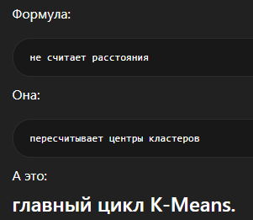
L22 | 11 | 251 | 68 | 35 |  | сравнение с листом 1. |  |  |  |  | 248.67169496 | 206.84888784 | 143.68674837 | 36.8461276 | C4 | 24 | C4 | 0 | берёт результаты прошлой;
L23 | 1 | 3 | 62 | 14 |  |  |  |  |  |  | 10.471956598 | 43.447236966 | 105.57660782 | 212.92030944 | C1 | 25 | C1 | 0 | пересчитывает центры;
L24 | 13 | 209 | 44 | 13 |  |  |  |  |  |  | 205.2920161 | 163.82180075 | 103.3129903 | 25.873279514 | C4 | 26 | C4 | 0 | пересчитывает расстояния;
L25 | 8 | 80 | 61 | 28 |  |  |  |  |  |  | 78.469496462 | 38.131121148 | 29.706851759 | 135.45500423 | C3 | 27 | C3 | 0 | перераспределяет точки.
L26 | 5 | 19 | 45 | 15 |  |  |  |  |  |  | 17.220971953 | 29.049998279 | 91.547155373 | 197.76808657 | C1 | 28 | C1 | 0
L27 | 4 | 10 | 56 | 13 |  |  |  |  |  |  | 7.5803611392 | 35.924120031 | 98.891728494 | 206.0721776 | C1 | 29 | C1 | 0
L28 | 11 | 239 | 75 | 43 |  |  |  |  |  |  | 238.2835745 | 196.60331228 | 133.28727262 | 30.68353344 | C4 | 30 | C4 | 0
L29 | 0 | 0.1 | 53 | 6 |  |  |  |  |  |  | 6.7183982466 | 46.440633071 | 109.84016063 | 216.76993568 | C1 | 31 | C1 | 0
L30 | 5 | 155 | 87 | 19 |  |  |  |  |  |  | 155.04664419 | 113.75193361 | 51.783173343 | 64.791205244 | C3 | 32 | C4 | 1
L31 | 12 | 229 | 64 | 32 |  |  |  |  |  |  | 226.3483198 | 184.53894548 | 121.5136781 | 15.035231017 | C4 | 33 | C4 | 0
L32 | 9 | 161 | 85 | 23 |  |  |  |  |  |  | 160.84421617 | 119.42588664 | 56.630694 | 57.985526898 | C3 | 34 | C4 | 1
L33 | 13 | 321 | 45 | 13 |  |  |  |  |  |  | 317.10307768 | 275.48862481 | 213.89060136 | 108.37753342 | C4 | 35 | C4 | 0
L34 | 0.1 | 27 | 44 | 6 |  |  |  |  |  |  | 24.786526078 | 23.275489254 | 85.228738174 | 190.86204652 | C2 | 36 | C2 | 0
L35 | 8 | 119 | 73 | 18 |  |  |  |  |  |  | 117.07822972 | 75.53000993 | 13.676092386 | 97.051290092 | C3 | 37 | C3 | 0
L36 | 4 | 116 | 59 | 20 |  |  |  |  |  |  | 112.42491661 | 70.575791884 | 10.093644377 | 99.913938036 | C3 | 38 | C3 | 0
L37 | 4 | 103 | 58 | 29 |  |  |  |  |  |  | 100.66484925 | 59.445289132 | 12.9658176 | 112.77740191 | C3 | 39 | C3 | 0
L38 | 4 | 57 | 67 | 13 |  |  |  |  |  |  | 54.956909256 | 16.029422947 | 51.780945069 | 159.03079895 | C2 | 40 | C2 | 0
L39 | 2 | 97 | 83 | 5 |  |  |  |  |  |  | 98.001336088 | 58.544191855 | 26.33579246 | 121.81804923 | C3 | 41 | C3 | 0
L40 | 13 | 210 | 46 | 21 |  |  |  |  |  |  | 206.45813589 | 164.89870345 | 103.69981142 | 20.75433406 | C4 | 42 | C4 | 0
L41 | 3 | 1 | 43 | 12 |  |  |  |  |  |  | 9.7781324904 | 46.613114035 | 109.765646 | 216.07638821 | C1 | 43 | C1 | 0
L42 | 14 | 96 | 58 | 27 |  |  |  |  |  |  | 94.182598579 | 53.345500279 | 17.414541975 | 119.65676906 | C3 | 44 | C3 | 0
L43 | 13 | 137 | 79 | 25 |  |  |  |  |  |  | 136.69404477 | 95.427367144 | 33.105265138 | 79.663801878 | C3 | 45 | C3 | 0
L44 | 0 | 49 | 74 | 21 |  |  |  |  |  |  | 50.934387942 | 20.705129799 | 60.320593204 | 166.97306831 | C2 | 46 | C2 | 0
L45 | 0.1 | 44 | 24 | 8 |  |  |  |  |  |  | 48.876598439 | 32.021061819 | 77.292745972 | 177.42709329 | C2 | 47 | C2 | 0
L46 | 7 | 100 | 58 | 16 |  |  |  |  |  |  | 96.271552782 | 54.418952581 | 11.328865577 | 116.06602143 | C3 | 48 | C3 | 0
L47 | 1 | 62 | 73 | 24 |  |  |  |  |  |  | 62.870993908 | 26.390574075 | 47.483974251 | 153.83793681 | C2 | 49 | C3 | 1
L48 | 5 | 65 | 34 | 9 |  |  |  |  |  |  | 63.566594018 | 29.077523966 | 54.199390813 | 154.58179665 | C2 | 50 | C2 | 0
L49 | 0 | 0.1 | 60 | 11 |  |  |  |  |  |  | 9.0904826605 | 46.138188088 | 108.79380339 | 216.08366986 | C1 | 51 | C1 | 0
L50 | 6 | 143 | 51 | 11 |  |  |  |  |  |  | 138.88722718 | 97.271076893 | 38.427215454 | 75.367557331 | C3 | 52 | C3 | 0

6
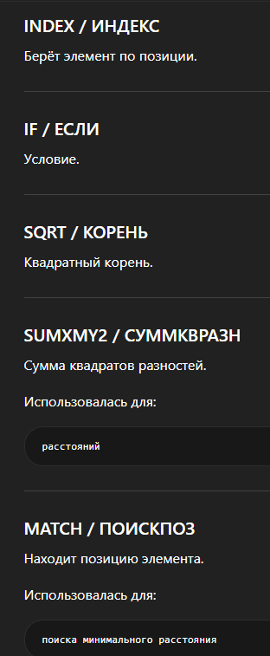
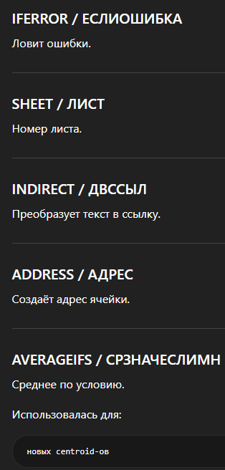
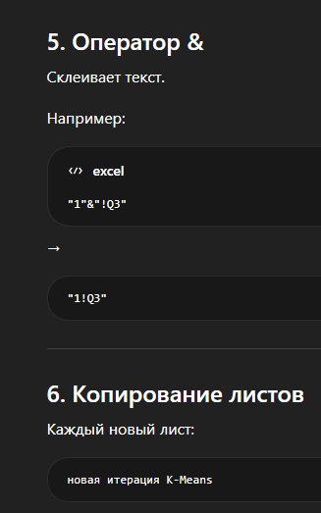
 |  |  |  |  | 5 | Mean |  |  |  |  | Distances |  |  |  |  | 1 |  |  | Формула
Country | Murder | Assault | UrbanPop | Rape |  | Cluster | C1 | C2 | C3 | C4 | C1 | C2 | C3 | C4 | Cluster | 2 | Old Cluster | difference | ЕСЛИОШИБКА(СРЗНАЧЕСЛИМН(ДВССЫЛ($F$1&"!"&АДРЕС(3;$F3;1)):ДВССЫЛ($F$1&"!"&АДРЕС(52;$F3;1));ДВССЫЛ($F$1&"!Q$3"):ДВССЫЛ($F$1&"!Q$52");H$2);0)
L1 | 12 | 193 | 51 | 21 | 2 | Murder | 2.31 | 3.0090909091 | 7.8 | 10.285714286 | 184.88132869 | 136.48940291 | 61.631809969 | 42.689433764 | C4 | 3 | C4 | 0 | Она говорит:
L2 | 9 | 222 | 39 | 42 | 3 | Assault | 8.64 | 57.090909091 | 133.8 | 233.57142857 | 216.10378456 | 168.19537562 | 95.256915759 | 30.12761971 | C4 | 4 | C4 | 0
L3 | 6 | 226 | 72 | 30 | 4 | UrbanPop | 52.6 | 57.818181818 | 67.6 | 62.571428571 | 219.06342849 | 170.15263954 | 92.841154668 | 13.113320848 | C4 | 5 | C4 | 0 | Возьми все значения признака
L4 | 8 | 177 | 50 | 17 | 5 | Rape | 11.2 | 15.454545455 | 20.2 | 27.285714286 | 168.57599384 | 120.27722832 | 46.757673167 | 58.901508937 | C3 | 6 | C3 | 0 | только для объектов кластера C1
L5 | 7 | 235 | 86 | 39 |  |  |  |  |  |  | 230.54120174 | 181.70353681 | 104.56615131 | 26.437836214 | C4 | 7 | C4 | 0 | и посчитай их среднее.
L6 | 5 | 170 | 78 | 37 |  |  |  |  |  |  | 165.39372932 | 116.72163007 | 41.336182697 | 66.345108858 | C3 | 8 | C3 | 0
L7 | 0 | 35 | 75 | 7 |  |  |  | convergence |  |  | 34.922567202 | 29.389744937 | 100.25607214 | 200.2558058 | C2 | 9 | C2 | 0 | ЕСЛИОШИБКА(...;0) | означает:
L8 | 4 | 198 | 70 | 15 |  |  |  | 0 |  |  | 190.20322211 | 141.43888117 | 64.566864567 | 38.871058433 | C4 | 10 | C4 | 0
L9 | 13 | 259 | 74 | 30 |  |  |  |  |  |  | 252.20191454 | 203.32368466 | 125.85340679 | 28.141769377 | C4 | 11 | C4 | 0 |  | если формула сломалась,
L10 | 15 | 136 | 52 | 24 |  |  |  | если > 0 - кластеризация еще меняется |  |  | 128.63050066 | 80.481690849 | 17.733583958 | 98.310524277 | C3 | 12 | C3 | 0 |  | вернуть 0.
L11 | 5 | 32 | 82 | 17 |  |  |  | и создаем лист 3 |  |  | 38.091018626 | 34.938033693 | 102.90131194 | 202.83551193 | C2 | 13 | C2 | 0
L12 | 0 | 54 | 47 | 12 |  |  |  |  |  |  | 45.769702861 | 12.148057016 | 83.189422405 | 181.18448147 | C2 | 14 | C2 | 0 | СРЗНАЧЕСЛИМН(...) | среднее по условию
L13 | 10 | 218 | 79 | 20 |  |  |  |  |  |  | 211.34130145 | 162.51135014 | 84.996941121 | 23.780887541 | C4 | 15 | C4 | 0
L14 | 7 | 26 | 65 | 19 |  |  |  |  |  |  | 23.194087609 | 32.353063901 | 107.84099406 | 207.77691137 | C1 | 16 | C1 | 0 |  | среднее Murder
L15 | 2 | 0.1 | 53 | 9 |  |  |  |  |  |  | 8.8333289308 | 57.566118651 | 135.08489923 | 234.52833648 | C1 | 17 | C1 | 0 |  | только для C1
L16 | 3 | 80 | 56 | 16 |  | Вторая итерация: |  |  |  |  | 71.605346867 | 22.987601761 | 55.404692942 | 154.29781699 | C2 | 18 | C2 | 0
L17 | 7 | 70 | 43 | 15 |  |  |  |  |  |  | 62.399084128 | 20.058841129 | 68.58046369 | 165.22828981 | C2 | 19 | C2 | 0 | ДВССЫЛ($F$1&"!"&АДРЕС(3;$F3;1)): |  | Это диапазон данных
L18 | 15 | 159 | 61 | 19 |  | новые средние; |  |  |  |  | 151.32932862 | 102.72263103 | 27.053280762 | 75.194713231 | C3 | 20 | C3 | 0 | ДВССЫЛ($F$1&"!"&АДРЕС(52;$F3;1)) |  | murder колонка | ДВССЫЛ превращает текст в ссылку
L19 | 1 | 0.1 | 45 | 7 |  | новые центры; |  |  |  |  | 12.249395903 | 59.057474457 | 136.40722122 | 235.192257 | C1 | 21 | C1 | 0
L20 | 10 | 260 | 63 | 28 |  | новые расстояния; |  |  |  |  | 252.25262278 | 203.48270603 | 126.54358933 | 26.443239173 | C4 | 22 | C4 | 0 | Каждая новая вкладка:
L21 | 2 | 138 | 82 | 13 |  | новые кластеры; |  |  |  |  | 132.67142006 | 84.48718471 | 17.620442673 | 98.914619955 | C3 | 23 | C3 | 0
L22 | 11 | 251 | 68 | 35 |  | сравнение с листом 1. |  |  |  |  | 244.1669218 | 195.32097783 | 118.1747858 | 19.830403374 | C4 | 24 | C4 | 0 | берёт результаты прошлой;
L23 | 1 | 3 | 62 | 14 |  |  |  |  |  |  | 11.389719048 | 54.308988191 | 131.24282838 | 231.14117958 | C1 | 25 | C1 | 0 | пересчитывает центры;
L24 | 13 | 209 | 44 | 13 |  |  |  |  |  |  | 200.83726173 | 152.88282149 | 79.315067925 | 34.06027071 | C4 | 26 | C4 | 0 | пересчитывает расстояния;
L25 | 8 | 80 | 61 | 28 |  | В результате: |  |  |  |  | 74.009632481 | 26.781486451 | 54.762030642 | 153.59813721 | C2 | 27 | C2 | 0 | перераспределяет точки.
L26 | 5 | 19 | 45 | 15 |  |  |  |  |  |  | 13.66622479 | 40.241688223 | 117.1523794 | 215.70473016 | C1 | 28 | C1 | 0
L27 | 4 | 10 | 56 | 13 |  | были вычислены расстояния между объектами и центроидами; |  |  |  |  | 4.4165257839 | 47.200277524 | 124.60850693 | 224.21186227 | C1 | 29 | C1 | 0
L28 | 11 | 239 | 75 | 43 |  | объекты распределялись по ближайшим кластерам; |  |  |  |  | 233.78247518 | 184.95604593 | 107.94387431 | 20.769876146 | C4 | 30 | C4 | 0
L29 | 0 | 0.1 | 53 | 6 |  | центроиды пересчитывались на каждой итерации; |  |  |  |  | 10.269746832 | 58.048442295 | 135.46708087 | 234.86037928 | C1 | 31 | C1 | 0
L30 | 5 | 155 | 87 | 19 |  | после нескольких итераций алгоритм достиг сходимости; |  |  |  |  | 150.57451876 | 102.24628385 | 28.897750778 | 82.866255657 | C3 | 32 | C3 | 0
L31 | 12 | 229 | 64 | 32 |  | значение convergence стало равно 0; |  |  |  |  | 221.84459809 | 173.04779376 | 96.087876447 | 6.9355634823 | C4 | 33 | C4 | 0
L32 | 9 | 161 | 85 | 23 |  | кластеры перестали изменяться. |  |  |  |  | 156.35640601 | 107.83679933 | 32.432699548 | 76.08990386 | C3 | 34 | C3 | 0
L33 | 13 | 321 | 45 | 13 |  |  |  |  |  |  | 312.64044156 | 264.42041734 | 188.76832361 | 90.354630118 | C4 | 35 | C4 | 0
L34 | 0.1 | 27 | 44 | 6 |  | “Кластеризация нужна для группировки похожих объектов.” |  |  |  |  | 21.046940395 | 34.558012072 | 110.56278759 | 208.74262495 | C1 | 36 | C1 | 0
L35 | 8 | 119 | 73 | 18 |  |  |  |  |  |  | 112.5793307 | 63.989152619 | 15.9084883 | 115.44183092 | C3 | 37 | C3 | 0
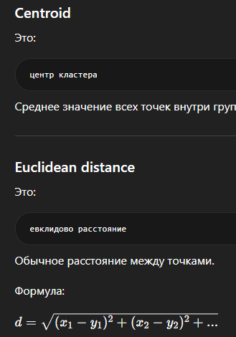
L36 | 4 | 116 | 59 | 20 |  |  |  |  |  |  | 107.92323985 | 59.104320856 | 20.131567251 | 118.01859072 | C3 | 38 | C3 | 0
L37 | 4 | 103 | 58 | 29 |  |  |  |  |  |  | 96.190777624 | 47.876287718 | 33.655311616 | 130.81377947 | C3 | 39 | C3 | 0
L38 | 4 | 57 | 67 | 13 |  |  |  |  |  |  | 50.51876582 | 9.5561887697 | 77.232635589 | 177.31518116 | C2 | 40 | C2 | 0
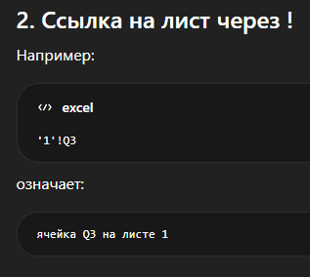
L39 | 2 | 97 | 83 | 5 |  |  |  |  |  |  | 93.649269618 | 48.344340819 | 43.082246924 | 140.12275959 | C3 | 41 | C3 | 0
L40 | 13 | 210 | 46 | 21 |  |  |  |  |  |  | 201.98941977 | 153.79021372 | 79.376822814 | 29.615908577 | C4 | 42 | C4 | 0
L41 | 3 | 1 | 43 | 12 |  |  |  |  |  |  | 12.314450861 | 58.118005489 | 135.39305743 | 234.00693344 | C1 | 43 | C1 | 0
L42 | 14 | 96 | 58 | 27 |  |  |  |  |  |  | 89.706330323 | 42.048163058 | 40.070937099 | 137.69776131 | C3 | 44 | C3 | 0
L43 | 13 | 137 | 79 | 25 |  |  |  |  |  |  | 132.2042575 | 83.815667977 | 13.79420168 | 98.023112643 | C3 | 45 | C3 | 0
L44 | 0 | 49 | 74 | 21 |  |  |  |  |  |  | 46.778902296 | 19.160395189 | 85.401873516 | 185.31737806 | C2 | 46 | C2 | 0
L45 | 0.1 | 44 | 24 | 8 |  |  |  |  |  |  | 45.644426823 | 37.135890728 | 100.86193534 | 194.68119884 | C2 | 47 | C2 | 0
L46 | 7 | 100 | 58 | 16 |  |  |  |  |  |  | 91.765166049 | 43.0981208 | 35.396044977 | 134.16552372 | C3 | 48 | C3 | 0
L47 | 1 | 62 | 73 | 24 |  |  |  |  |  |  | 58.557712558 | 18.211205796 | 72.422924547 | 172.17006305 | C2 | 49 | C2 | 0
L48 | 5 | 65 | 34 | 9 |  |  |  |  |  |  | 59.451540771 | 25.990082342 | 77.431776423 | 172.03185514 | C2 | 50 | C2 | 0
L49 | 0 | 0.1 | 60 | 11 |  |  |  |  |  |  | 11.535497388 | 57.285440147 | 134.45791163 | 234.27876688 | C1 | 51 | C1 | 0
L50 | 6 | 143 | 51 | 11 |  |  |  |  |  |  | 134.42033217 | 86.346094391 | 21.167900227 | 92.847581925 | C3 | 52 | C3 | 0

